Sheet1
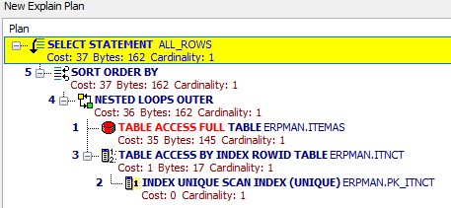
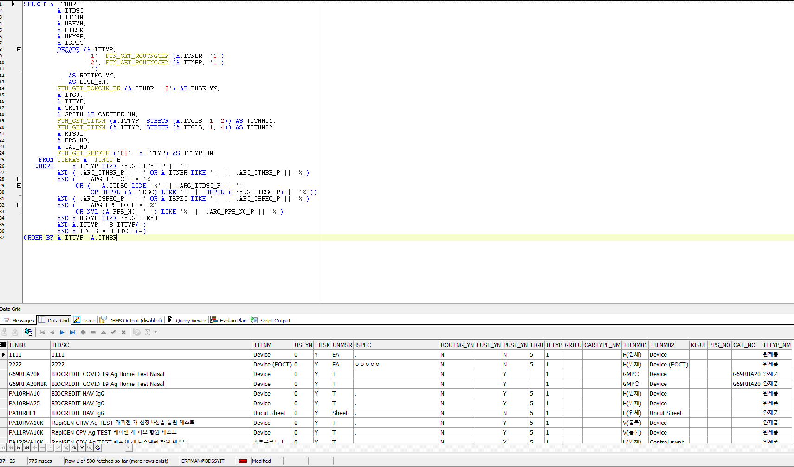
1. 품번 조회하는 쿼리문
SELECT A.ITNBR, A.ITDSC, B.TITNM, A.USEYN, A.FILSK, A.UNMSR, A.ISPEC, DECODE (A.ITTYP, '1', FUN_GET_ROUTNGCHK (A.ITNBR, '1'), '2', FUN_GET_ROUTNGCHK (A.ITNBR, '1'), '') AS ROUTNG_YN, '' AS EUSE_YN, FUN_GET_BOMCHK_DR (A.ITNBR, '2') AS PUSE_YN, A.ITGU, A.ITTYP, A.GRITU, A.GRITU AS CARTYPE_NM, FUN_GET_TITNM (A.ITTYP, SUBSTR (A.ITCLS, 1, 2)) AS TITNM01, FUN_GET_TITNM (A.ITTYP, SUBSTR (A.ITCLS, 1, 4)) AS TITNM02, A.KISUL, A.PPS_NO, A.CAT_NO, FUN_GET_REFFPF ('05', A.ITTYP) AS ITTYP_NM FROM ITEMAS A, ITNCT B WHERE A.ITTYP LIKE :ARG_ITTYP_P || '%' AND ( :ARG_ITNBR_P = '%' OR A.ITNBR LIKE '%' || :ARG_ITNBR_P || '%') AND ( :ARG_ITDSC_P = '%' OR ( A.ITDSC LIKE '%' || :ARG_ITDSC_P || '%' OR UPPER (A.ITDSC) LIKE '%' || UPPER ( :ARG_ITDSC_P) || '%')) AND ( :ARG_ISPEC_P = '%' OR A.ISPEC LIKE '%' || :ARG_ISPEC_P || '%') AND ( :ARG_PPS_NO_P = '%' OR NVL (A.PPS_NO, '.') LIKE '%' || :ARG_PPS_NO_P || '%') AND A.USEYN LIKE :ARG_USEYN AND A.ITTYP = B.ITTYP(+) AND A.ITCLS = B.ITCLS(+) ORDER BY A.ITTYP, A.ITNBR

Sheet2
거래처를 조회하는 쿼리
수정전 |  |  |  | 수정후
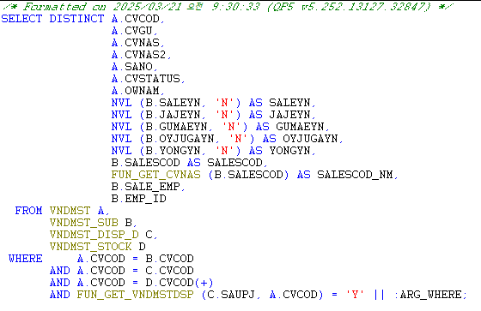
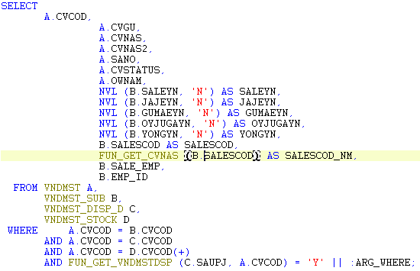

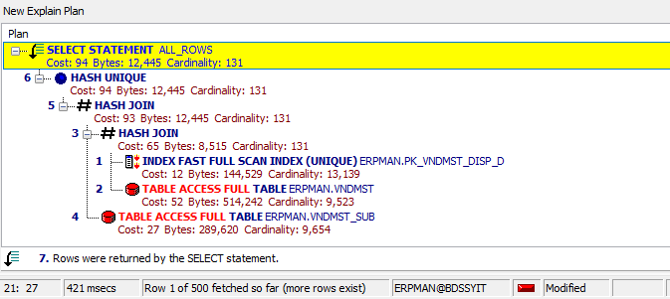
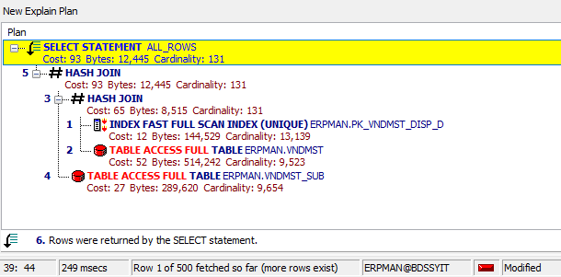

1️⃣ 실행 계획 요약
실행 방식 | Cost(비용) | Cardinality (예상 결과 건수) | 주요 차이점
✅ DISTINCT 사용 | 94 | 131 | HASH UNIQUE 추가 (중복 제거)
❌ DISTINCT 미사용 | 93 | 131 | HASH UNIQUE 없음

차이점 분석

1. DISTINCT을 사용한 경우 (HASH UNIQUE 발생)
HASH UNIQUE 연산이 추가됨 → 중복 제거를 위한 정렬(SORT) 또는 해시(UNIQUE) 연산이 수행됨.
Cost: 94 → 추가적인 연산 비용 발생
하지만, 최종 Cardinality(결과 건수)는 131건으로 동일함 → 즉, 실제로 중복 제거가 필요 없었음.
2. DISTINCT을 제거한 경우
HASH UNIQUE가 사라지고 HASH JOIN만 수행됨 → 중복 제거 연산을 하지 않아도 동일한 결과가 나옴.
Cost: 93 → DISTINCT를 제거하니 연산 비용이 줄어듦.
최종 Cardinality는 동일(131건) → 결국 DISTINCT는 불필요한 연산이었다!

3️⃣ 최적화 설명

기존 SQL에서 DISTINCT을 사용했으나, CVCOD가 PK(Primary Key)이므로 기본적으로 중복이 발생하지 않음.
실행 계획을 비교한 결과, DISTINCT을 제거하면 HASH UNIQUE 연산이 제거되어 Cost가 94 → 93으로 줄어들었다.
최종 Cardinality(결과 개수)가 동일(131건)이므로, DISTINCT는 불필요한 연산이었다.
따라서 DISTINCT를 제거하는 것이 더 효율적이며, 중복 발생 가능성이 없다면 DISTINCT를 사용하지 않는 것이 최적화 방법이다.

4️⃣ 결론 및 최적화 적용

✅ DISTINCT 제거 후 실행 계획에서 연산 비용 감소 확인됨
✅ 결과 건수(Cardinality)가 동일하므로 DISTINCT는 필요 없음
✅ 중복이 발생할 가능성이 없는 PK를 기준으로 DISTINCT를 사용할 경우, 불필요한 연산이 추가되므로 제거하는 것이 성능 최적화에 도움됨

